項目①
資料１－①
大阪府中央卸売市場 経営展望の進捗管理と評価
 | 項目① 基本戦略に基づく行動計画の実施状況について
 | 基本戦略 |  | 評価 | 取組 期間 ※ | 取組主体 |  |  |  |  | 平成２９年度の取組み （実績） | 平成３０年度以降の取組み （予定）
 |  |  | 29年度 |  | 卸 | 仲卸 | 関連 事業者等 | 開設者 | 指定 管理者
１ 流通の変化に対応した「機動性」のある市場
 | 広域的な集荷・転送・分荷機能の強化 | (1)荷捌き・積み込みスペースの 充実 | A | 短期 | ○ | ○ | ○ | ◎ | ◎ | ○青果棟２階のプラットホームについては、27年度に大屋根設置工事を実施している が、荷捌き・積み込みスペースの更なる充実のため、指定管理者においてプラットホー ム入口までの延長工事のための構造計算及び積算業務を実施した。 | ○指定管理者が検討を進める青果2階プラットホームの大屋根拡張整備につ いて、年度末までの整備を目指す。
 |  | (2)車両動線の確保による、長距 離ドライバーの待機・荷下ろし 時間の短縮 | A | 短期 | ◎ | ◎ | ○ | ○ | ○ | ○青果大通りの混雑解消と車両動線を確保するため、現況調査を行い青果卸・仲卸 組合と協議のうえ、29年11月に指定管理者がパレット一時保管スペースの区画ライ ン引き(幅4.1ｍ、全長307.5ｍ)を実施し、一時保管のルールを場内事業者に対し て再度周知した。 これにより、荷物のはみ出しがなくなり、車両通行もスムーズになった。 ○パレットが青果大通りにはみ出して置かれているため、指定管理者において不用なパ レットの受入・処分を行った。 | ○大型トラックの駐車スペースや荷捌きスペースを確保するため、(4)「駐車場 区画の見直し」の取り組みとセットで平面駐車場の植込みの移設や外周 道路の再編について検討する。
 |  | (3)場内事業者が実施する輸出 の取組みに対する環境整備 | B | 短期 | ○ | ○ |  | ◎ |  | ○輸出への取組みを促すための改正業務規程の施行(H29.4)を受け、ハラル市場向 けの取引を行っているシンガポールの貿易業者が来場した際、場内仲卸業者他を対 象とした商談説明会の開催を支援した。 【29年7月開催 参加者約60名】 ○戦略的に輸出促進に取り組んでいる農林水産省との意見交換会を複数回行うと ともに、29年11月に府流通対策室や指定管理者とともに府内にある輸出拠点施 設の見学を実施した。 | ○国から得た輸出に関する補助制度、セミナーや商談会等の開催情報を随 時、場内事業者へ情報提供するとともに、機会あるごとに仲卸業者へ意見 を求めるなど、輸出に取り組む機運の醸成に努めていく。
 |  | (4)駐車場区画の見直し | A | 中期 | ○ | ○ | ○ | ○ | ◎ | ○場内業者からの要請を受け、指定管理者において水産棟事務所周りの駐車区画の 幅員拡幅工事(2.3ｍ→2.5ｍ)を29年11月に完了した。 ○府から指定管理者に依頼して実施する青果Ｃ立体駐車場の塗膜防水改修工事 及び駐車区画の幅員拡幅工事は、年度内に完了した。 【施工面積：3,240㎡ 工事費：4,158万円】 | ○指定管理者による青果棟事務所周りの駐車区画の幅員拡幅工事が、 30年8月に完了した。 今後、有料駐車区画の必要区画数を確定し、駐車スペースの活用方法 について検討する。
２ ニーズに対応した「付加価値」を重視する市場
 | コールドチェーン化の推進、加工機能等の充実 | (1)電気容量の増強、機能強化 | A | 短期 | ○ | ○ |  | ◎ | ◎ | ○府において電気容量の増強と機能強化に向け、高圧受変電設備（冷蔵庫棟、管 理棟、一般加工棟）の改修工事を行った。 【工事費：2億5,051万円 工期：平成29年6月～30年3月】 | ○30年度実施中の改修工事 府：直流電源設備改修（青果棟) 【工事費：6,219万円 工期：平成30年7月～31年2月】 指定管理者：青果仲卸棟（B・Cブロック）の低圧幹線設備改修 【工事費：1億562万円 工期：平成30年8月～31年3月】 （府の依頼により指定管理者が実施） ○32～33年度改修工事予定 【総額：約2億8,500万円（予定）】 府：高圧受変電設備改修（西冷蔵庫）、高圧幹線設備改修（冷蔵庫 棟発電系統）、中央監視設備改修（冷蔵庫棟）
 |  | (2)加工施設や冷蔵庫の自主的 整備 | A | 中期 | ◎ | ◎ | ○ |  |  | ○青果仲卸業者(2社)が自ら店舗内に保冷用エアコン及びビニール間仕切りの設置や プレハブ冷蔵庫を整備した。 | ○場内業者による自主的な整備に必要な助言を行っていく。
 |  | (3)市場冷蔵庫の活用 | A | 短期 | ○ | ○ | ◎ | ○ | ○ | ○市場冷蔵庫施設を運営する㈱北部冷蔵サービスセンターにおいて、新規の利用者を 獲得するための営業活動を行い、新たに3件の成約を取り付けた。 ○荷受け保管料（マグロ加工品の保管料）の見直しや、高架下冷蔵庫賃貸料を見 直すなど収入の確保に努めた。 | ○引き続き、市場冷蔵庫施設を運営する㈱北部冷蔵サービスセンターにおい て、営業活動を行い新規の利用者を獲得するなど収入の確保と経費の削 減に努めていく。
 |  | (4)空店舗・施設の活用 | A | 短期 | ○ | ○ | ○ | ◎ | ◎ | ○指定管理者において仲卸業者に対する個別の働きかけや、ホームページ等で広報を 行い空き施設の解消に努めている。また、使用許可の基準の見直しを行うことにより、 許可対象者を拡大した。 【仲卸店舗稼働率：95.2% 仲卸事務所稼働率：78.9%】 ○指定管理者においてセリ場や公共スペースを不適正に使用している業者を個別に指 導し、退去させることにより空き店舗への利用を促すとともに、場内ルールの徹底によ り、施設の公平公正な利用に努めた。 | ○引き続き、指定管理者において空施設の解消に努めるとともに、共有スペー スの不適正な使用を排除し、空き店舗の利用を促す。
 |  | (5)遮熱対策(クーラー排熱対策、 断熱塗装など) | A | 中期 | ○ | ○ |  | ◎ | ◎ | ○水産仲卸業者が自社店舗に水冷式の冷凍庫・冷蔵庫を設置しており、府が設置す る冷却塔及び仲卸店舗までの冷却水配管の老朽化に伴う設備改修工事の実施設 計を府において行った。 ○指定管理者において水産仲卸売場の全面的な低温化手法について専門業者と具 体的な検討を進めている。 | ○30年度、府において水産仲卸棟東系統冷却水設備改修工事を実施中。 【工事費：１億3,824万円 工期：平成30年7月～31年2月】 ○指定管理者において水産仲卸売場の全面的な低温化手法について専門 業者による現地調査を行うなど具体的な検討を進め、年度内に基本計画 を策定する。
３ 「民間活力」をフルに活用する開かれた市場
 | 指定管理者による効率的な運営、外部活力の導入 | (1)指定管理者による効率的な 管理運営 | S | 継続 | ○ | ○ |  | ○ | ◎ | ○ハード面の活性化対策として、管理棟5～7階の未改修トイレ6か所の整備（88か 所の改修工事が完了）、管理棟昇降機の改修、管理棟1階展示コーナーの改修 などに取り組んだ。 ○民間会社のメリットを十分に発揮し、少数精鋭の社員で、サービス水準を低下させる ことなく徹底した経費の節減を図るなど効率的な運営を行い、大幅なコスト削減を実 現した。 〇特に電気事業者と粘り強く価格交渉を行った上で事業者を変更した結果、年度途 中から大幅な経費削減を実現した。 【従来契約に比べ：6,100万円／年、34.6％削減】 ○30年２月に第2回指定管理者評価委員会（弁護士、公認会計士、学識経験者 で構成）を開催し非常に高い評価を得た。 | ○引き続き、指定管理者において民間会社のメリットを十分に発揮し、サービス 水準を低下させることなく徹底した経費の節減を図るなど効率的な運営を行 い、コスト削減に努める。 ○評価委員会から頂いた意見・提言を、指定管理者の次年度事業計画に反 映させる。
 |  | (2)近郊売場の充実 （大阪産（もん）） | B | 中期 | ◎ | ○ |  | ○ | ○ | ○府農と緑の総合事務所から、就農候補者の情報収集を継続しており、近郊の新規 就農者を対象に卸売業者とのマッチングを実施した。 ○府農業大学校で学んでいる就農希望の1年生を対象に29年10月に場内勉強会を 実施した。 ○30年1月～2月に実施した卸売業者検査において、近郊売場の充実に向けた今後 の取組み予定を聞き取りした。 | ○経営展望推進連絡会議の下、「近郊売場」をテーマとする個別会議を平成 30年7月より開始し、関係者間で種々の方策について協議している。 その中で、場内事業者や府農と緑の総合事務所と連携しなにわの伝統野菜 である「鳥飼茄子」の集荷・販売に成功したところ。 この成功事例を来夏に定着できるよう努めていくとともに、他の取り組みを進め ていく。
 |  | (3)買出人の増加に向けた取組 みの実施 | B | 短期 |  | ◎ |  | ◎ | ◎ | ○指定管理者において連携大学の協力のもと、市場の紹介ポスターを作成、掲示し、 市場ＰＲに活用した。 ○買出人の増加に向け仲卸組合と意見交換を実施したほか、青果買出人駐車場に おいて、業者ごとに区画と利用時間を設定するなど買出人の利便性の向上を図った。 | ○買出人のアクセスポイントを研究し、広く当市場の魅力を伝えていくことを予定 している。具体的には、近隣自治体や商工会議所に設置されている個人の 飲食事業者を対象とした融資関連窓口、各種セミナー等において、当市場 の魅力を伝えるちらし等の配布に向け準備を進めている。
４ 場内外の連携強化で「活性化事業」に取り組む市場
 | 産地や量販店、大学等との共同事業の展開 | (1)川上・川下との連携強化 （トップセールス、「市場まつり」 等の冠イベント など） | S | 継続 | ◎ | ◎ | ○ | ◎ | ◎ | ■市場まつり等の実施 ○延べ16回にわたるイオンや阪神、松坂屋等量販店、百貨店での「中央卸売市場ま つり」を開催し、連携大学が作成したレシピの配布・試食など販売促進と市場の知名 度向上に努めた。 ○29年10月には１か月にわたる「魚食普及月間」イベント（阪神百貨店梅田本店 と連携した大阪湾産等魚介類の販売等）を開催した。 ○各種イベントの開催にあたっては、市場広報大使「せりちゃん」を活用した。【23回】 ■産地との連携 ○香川県庵治漁協と連携しオリーブハマチのレシピ制作（29年11月、梅花女子大学 生）を通じての魚食普及の推進と販売促進を図った。 ○追手門学院大学生が市場関係者と共にJA徳島北に赴き意見交換会を開催（29 年12月）。こうのとりレンコンの収穫体験を実施するなど産地との交流を図った。 ○卸会社を通じ鳥取県や徳島県等の産地の協力を得て、大阪成蹊短期大学での らっきょうと梅をテーマとした食育授業やケーキ製作のコンテスト開催に協力した。 ○仲卸業者の協力を受け、産地紹介のポップ作成や売り場でのコーナー設置の提案な ど、百貨店実店舗でのマネジメント実習に取組んだ。 ■食育関係その他 ○11月に開催する市場開放デーや中央卸売市場まつりにおける子供向け「模擬せり」 の開催。 ○食育関係団体等との共同事業例：地域に出向いての「お魚教室」の開催(2回)、 茨木市民対象の「魅力発見ツアー」（29年6月）の受け入れ、こどもの欠食・孤食 に対応するため、仲卸業者の協力による「NPO法人茨木こども食堂」への食材提供 (29年11月～)など。 ○29年7月から、立命館大学茨木キャンパスとの事業連携に向け同大学地域連携室 との協議を進めている。 | ■市場まつり等の実施 ○イオンや阪神、松坂屋等量販店、百貨店での「中央卸売市場まつり」を開催 し、連携大学が作成したレシピの配布・試食など販売促進と市場の知名度 向上に努めている。【11回】(30年10月末現在） ○30年10月には１か月にわたる「魚食普及月間」イベント（阪神百貨店梅田 本店及び府水産課と連携した大阪湾産等魚介類の販売等）を開催した。 ○各種イベントの開催にあたっては、市場広報大使「せりちゃん」を活用した。 【19回】(30年10月末現在） ■産地との連携 ○梅花女子大学・・・「魚食普及月間」イベントに合わせ、府内漁港の協力によ り、大阪湾産の「タコ」等6品を使ったオリジナルレシピを開発。大阪湾産「サワ ラ」の試食や店頭でレシピを配布するなど、産地との連携を進めた。 ○追手門学院大学・・・産地及び仲卸業者の協力により、「若者の魚離れ、野 菜不足の改善」をテーマとして開発する「追手丼」が6年目を迎え、今年もコン テストが実施される。 ○大阪成蹊大学・同短期大学・・・卸会社を通じ佐賀県、鳥取県、徳島県、 岐阜県等の産地の協力を得て、らっきょうと梅やトマト等をテーマとした食育授 業や毎年開催する丼コンテスト等の開催に協力した。 また、仲卸業者の協力を受け、産地紹介のポップ作成や売り場でのコーナー 設置の提案など、百貨店実店舗でのマネジメント実習に取組んでいる。 ○開場40周年記念市場まつりの際に17道府県ＪＡ、水産メーカー４社の 協力を得ている。 ■食育関係その他 ○11月に開催する開場40周年記念市場まつりや京阪百貨店での食育フェス タ等で子供向け「模擬せり」や「食育輪投げ」等の開催。 ○食育関係団体等との共同事業例：地域に出向いての「お魚教室」を2回開 催。仲卸業者の協力を得て、「ＮＰＯ法人茨木こども食堂」に食材を提供。 ○卸会社を通じ徳島県の産地の協力を得て、保育園でのさつまいもの植え付 け及び収穫体験を実施した。 ○立命館大学茨木キャンパスとの事業連携に向け同大学地域連携室との協議 を継続的に進める中、卸会社の協力により、同大学より初めてとなるインター ンシップ生を受け入れた。
 |  | (2)大学やホテル、食育関係団体 等との共同事業（イベント） | S | 継続 | ○ | ○ | ○ | ◎ | ◎
 |  | (3)見学者対応の充実、メディア 戦略 | S | 継続 | ○ | ○ | ○ | ○ | ◎ | ○小学生、近隣市民だけでなく、他府県市場や中国市場及びハラル市場関係者な ど、年間２,８００人を超える市場見学者に対応し、市場機能をPRするなど市場 の知名度向上を図っている。 ○市場開放デーや各種イベント開催にあたって、業界新聞などのメディアに事前告知す ることで、紙面等に取り上げられる頻度が向上した。 | ○小学生、近隣市民だけでなく、他府県市場や韓国・東ジャワ州などからの見 学者に対応し、市場機能をPRするなど市場の知名度向上を図っている。 ○開場40周年記念市場まつりや各種イベント開催にあたって、業界新聞などの メディアに事前告知することや鉄道会社等の協力により、紙面等で幅広くア ピールしている。
 |  | (4)ネットを活用した販売チャネル の拡大 | B | 継続 |  | ◎ | ◎ | ○ | ○ | ○ネットを活用した販売チャネルの拡大支援を実施。 （ネットショップで仕入元として掲載された仲卸業者9社） | ○ネットを活用した販売チャネルの拡大支援を実施していく。 （ネットショップで仕入元として掲載された仲卸業者9社）
５ 場内事業者の「自律的な取組み」を重視する市場
 | 場内一丸での場内ルール順守の徹底 | (1)直接集荷や第三者販売等の 申告の適正化 ※直接集荷：仲卸業者が市場内の卸売 業者以外から買入れて販売すること。 ※第三者販売：卸売業者が市場内の仲 卸業者、売買参加者以外の第三者に 販売すること。 | S | 継続 | ◎ | ◎ | ○ | ◎ |  | ○直接集荷報告に関しては、その都度指導を継続している。 【直接集荷報告額:29年度 125億8,284万円 (28年度実績 128億2,645万円、 前年度比 1.9%減)】 ○14社を対象として実施した仲卸業者検査、2社を対象として実施した卸売業者検査 において、直接集荷や第三者販売の状況確認を実施したところ目立った違反事例は なく、これまでの取組みの成果をあらためて確認した。 | ○直接集荷報告に関してはその都度指導を継続しており、かつて遅延が目立っ た仲卸業者からも期限を順守した届出が提出されている。 ○平成30年度下期に仲卸業者18社、卸売業者2社の検査を予定しており、 引き続き適正な業務の確保に努めていく。
 |  | (2)施設の無断使用の防止、 ルールの構築(施設利用状況 の情報共有) | S | 短期 | ○ | ○ | ○ | ◎ | ◎ | ○指定管理者において次の取り組みを行った。 ・防犯パトロールの強化 ・不法駐車多発帯へガードレールを設置 ・場内ルールと器物損壊対策等を徹底するため、新たに防犯カメラ40台を設置 【29年度末設置台数 140台】 | ○30年度防犯カメラ設置台数4台（10月末現在） ○引き続き、指定管理者において施設の無断使用の防止、ルールの構築に努 めていく。
 |  | (3)災害等に強い市場づくり （BCPの随時見直し、防災 訓練の実施） | A | 継続 | ○ | ○ | ○ | ◎ | ○ | ○指定管理者が、29年7月末に非常用備蓄セット付き自動販売機を水産棟に設置 し、同年8月末には非常用備蓄セット500セットを管理棟に配備した。 【飲料水2000本,保存パン400缶,だしがゆ900袋、ハヤシライス100個,ライスクッ キー500個,携帯トイレ1000個】 ○指定管理者が、火災発生時における従業員の技術向上と相互協力体制の強化を 図るとともに、防災意識の高揚を図るため、茨木市消防本部の協力を得て30年3月 にＡＥＤ講習会、避難訓練及び消防訓練を実施した。 | ○30年6月18日に発生した大阪府北部地震は、災害への備えの重要性を 再確認する機会となった。 今後、場内事業者とその認識を深めるべく意見交換等を通じて災害対応へ の啓発やBCP計画の内容点検を図っていく。
 |  | (4)安全で環境にやさしい市場 づくり（LED導入、自然エネル ギーの活用） | S | 継続 | ○ | ○ | ○ | ○ | ◎ | ○指定管理者において青果・水産棟事務所廻り等、主に照明器具の故障修繕の際 にＬＥＤ照明に交換、29年度の交換台数は合計194台となった。 【24年度からの累計交換台数359台】 | ○30年度ＬＥＤ照明交換台数15台（10月末現在） 〇引き続き、指定管理者において市場内照明器具のＬＥＤ化を順次進めて いく。
 |  | (5)清潔で美しい市場づくり （品質管理、廃棄物減量化） | A | 継続 | ○ | ○ | ○ | ◎ | ◎ | ○指定管理者においてごみ集積場の利用時間を制限するとともに、ごみ集積場にゲー トを設置（28年12月完了）し、利用時間以外は施錠するなど更なるごみ減量化 対策を継続・徹底した。 ＜不法投棄件数＞ ・30年3月 12件 ⇒ ピーク時に比べ約90％減少 ＜廃棄物排出状況：29年度＞ ・排出量6,582トン(対前年度比20％減) 処理費用37,507千円(対前年度 比26％減) ○指定管理者において仲卸棟２階トイレ(20か所)に高感度の炎・煙感知センサーを 30年1月に設置するとともに、喫煙コーナーを12か所整備し禁煙対策を徹底した。 | ○指定管理者においてごみ減量化対策を継続し場内事業者に徹底する。 ○30年4月に「喫煙ルールの違反行為に対する取扱要綱」を制定し、場内 関係者29名を禁煙推進指導員に委嘱するとともに、指定場所以外での 喫煙などのルール違反者については、入場禁止処分とするなど分煙を徹底 していく。 ○10月には、警備員16名を新たに禁煙推進指導員に委嘱し禁煙対策を 強化した。

項目②
資料１－②
大阪府中央卸売市場 経営展望の進捗管理と評価

項目② 取扱高の状況

 | 【取扱数量】 |  |  |  |  |  |  |  | 【取扱金額】
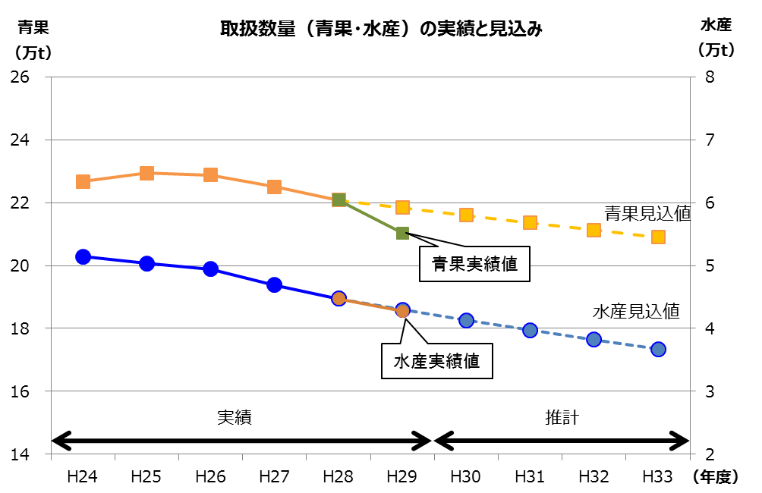
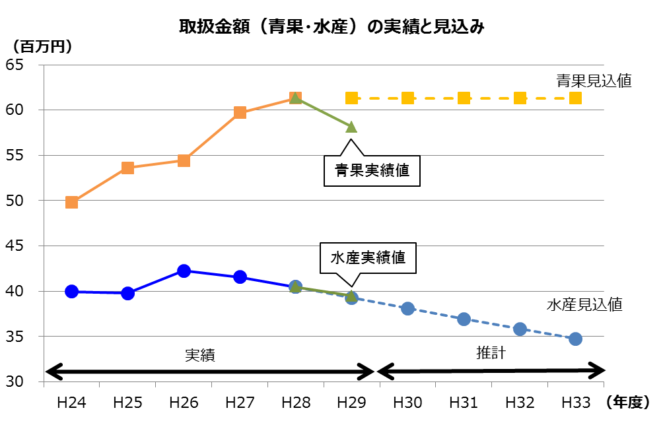

 | 【取扱数量】 |  |  |  |  |  |  |  | 【取扱金額】
 |  | 28年度実績 |  | 29年度実績 |  | 対前年比 |  | （参考） 経営展望 見込値 |  | 28年度実績 |  | 29年度実績 |  | 対前年比 |  | （参考） 経営展望 見込値
 | 青 果 | 21.9 | 万t | 21.3 | 万t | 97.3 | % | 21.8万t | 青 果 | 61,177 | 百万円 | 58,140 | 百万円 | 95.0 | % | 61,301百万円
 | 水産物 | 4.5 | 万t | 4.3 | 万t | 95.6 | % | 4.3万t | 水産物 | 40,371 | 百万円 | 39,166 | 百万円 | 97.0 | % | 39,267百万円
 | 合 計 | 26.4 | 万t | 25.6 | 万t | 97.0 | % | 26.1万t | 合 計 | 101,548 | 百万円 | 97,306 | 百万円 | 95.8 | % | 100,568百万円

項目③
資料１－③
大阪府中央卸売市場 経営展望の進捗管理と評価

項目③ 施設整備の実施状況

●対象期間中に施設整備を行うもの
 |  | 施設整備の名称 | 整備予定年度 |  |  |  |  | 実施状況
 |  |  | 29年度 | 30年度 | 31年度 | 32年度 | 33年度
 | 1 | 高圧受変電設備改修工事 | ○ |  |  | ○ | ○ | 平成29年度 冷蔵庫棟、管理棟及び一般加工施設について改修工事を実施
 | 2 | 高圧幹線設備改修工事 |  |  |  | ○ | ○
 | 3 | 低圧共用幹線設備改修工事 |  |  |  |  | ○
 | 4 | 直流電源設備改修工事 | ○ | ○ |  |  |  | 平成29年度 冷蔵庫棟について改修工事を実施するとともに、青果棟について実施設計を実施
 | 5 | 中央監視設備改修工事 |  |  |  | ○ | ○
 | 6 | 冷却水設備改修工事 | ○ | ○ |  |  |  | 平成29年度 水産仲卸棟東系統について実施設計を実施
 | 7 | 昇降機設備改修工事 | ○ | ○ |  |  |  | 平成29年度 青果棟Ａ４コアについて実施設計を実施
 | 8 | 受水槽設備改修工事 |  |  | ○ | ○

●対象期間中に収支状況や採算見通しに応じて整備を検討するもの
 |  | 施設整備の名称

 | 1 | 荷捌き・積み込みスペースの充実 ex.駐車スペースの活用方法、平面駐車場の植込みの移設や外周道路の再編
 | 2 | 遮熱対策（クーラー排熱対策、断熱塗装など） ex.水産仲卸売場の全面的な低温化

項目④
資料１－④
大阪府中央卸売市場 経営展望の進捗管理と評価
項目④ 収支計画の状況

 | 【市場会計の収支計画】 |  |  | （開設者会計と指定管理者会計の合算、納付金は計上せず） |  |  |  |  | 【収支計画の達成状況】 |  |  |  |  |  | （単位：百万円、税込）
 |  |  |  | 29年度 | 30年度 | 31年度 | 32年度 | 33年度 |  |  |  | ２９年度 |  |  | 主な要因
 |  |  |  |  |  |  |  |  |  |  |  | 計画 | 実績 ※ | 計画との比較
 | 市場事業収益 (a) |  |  | 2,011 | 1,971 | 1,946 | 1,943 | 1,942 | 市場事業収益 (a) |  |  | 2,011 | 1,928 | ▲ 83
 |  | 営業収益 |  | 1,789 | 1,789 | 1,789 | 1,789 | 1,789 |  | 営業収益 |  | 1,789 | 1,738 | ▲ 51
 |  |  | 売上高割利用料金 | 239 | 239 | 239 | 239 | 239 |  |  | 売上高割利用料金 | 239 | 241 | 2 | －
 |  |  | 施設利用料金 | 1,059 | 1,059 | 1,059 | 1,059 | 1,059 |  |  | 施設利用料金 | 1,059 | 1,059 | 0 | －
 |  |  | 雑収益 | 491 | 491 | 491 | 491 | 491 |  |  | 雑収益 | 491 | 438 | ▲ 53 | 単価下落にともなう光熱水費の減少
 |  | 営業外収益 |  | 222 | 182 | 157 | 154 | 153 |  | 営業外収益 |  | 222 | 190 | ▲ 32 | 他会計補助金の減
 | 市場事業費用 (b) |  |  | 2,117 | 2,010 | 1,870 | 1,878 | 1,922 | 市場事業費用 (b) |  |  | 2,117 | 2,001 | ▲ 116
 |  | 営業費用 |  | 2,099 | 1,988 | 1,846 | 1,854 | 1,896 |  | 営業費用 |  | 2,099 | 1,968 | ▲ 131
 |  |  | 市場管理費 | 1,593 | 1,611 | 1,545 | 1,553 | 1,563 |  |  | 市場管理費 | 1,593 | 1,456 | ▲ 137 | 修繕費・委託費等の市場管理費の減
 |  |  | 減価償却費等 (γ) | 506 | 377 | 301 | 301 | 333 |  |  | 減価償却費等 (γ) | 506 | 512 | 6 | －
 |  | 営業外費用 |  | 18 | 22 | 24 | 24 | 26 |  | 営業外費用 |  | 18 | 33 | 15 | 消費税及び地方消費税の増加

 | 単年度損益 (a)-(b)-建設改良費の消費税+控除対象外消費税 |  |  | ▲ 133 | ▲ 68 | 64 | 45 | 1 | 単年度損益 (a)-(b)-建設改良費の消費税+控除対象外消費税 |  |  | ▲ 133 | ▲ 91 | 42 | 単年度損益：計画と比べ42百万円の収支改善 （市場事業収益は減少したものの、市場事業費用の減少幅が、 収益の減少幅を上回ったため） 資金ベースの収支：計画と比べ33百万円の改善
 | 資金ベースの収支差額 {(a)-長期前受金戻入} - {(b)-(γ)-(控除対象外消費税)} |  |  | 317 | 296 | 361 | 353 | 342 | 資金ベースの収支差額 {(a)-長期前受金戻入} - {(b)-(γ)-(控除対象外消費税)} |  |  | 317 | 350 | 33

 |  |  |  | 29年度 | 30年度 | 31年度 | 32年度 | 33年度 |  |  |  | 計画 | 実績 | 計画との比較 | 主な増減要因
 | 市場事業資本的収入 |  |  | 249 | 199 | 159 | 215 | 201 | 市場事業資本的収入 |  |  | 249 | 173 | ▲ 76
 |  | 企業債 |  | 206 | 151 | 106 | 161 | 152 |  | 企業債 |  | 206 | 130 | ▲ 76 | 建設改良費の圧縮に伴う企業債発行の減少
 |  | 出資金 |  | 43 | 48 | 53 | 54 | 49 |  | 出資金 |  | 43 | 43 | 0 | －
 | 市場事業資本的支出 |  |  | 512 | 540 | 320 | 438 | 408 | 市場事業資本的支出 |  |  | 512 | 351 | ▲ 161
 |  | 建設改良費 |  | 425 | 444 | 214 | 329 | 310 |  | 建設改良費 |  | 425 | 264 | ▲ 161 | 大規模改修に係る経費の入札による圧縮
 |  | 企業債償還金 |  | 87 | 96 | 106 | 109 | 98 |  | 企業債償還金 |  | 87 | 87 | 0 | －

 | 【指定管理者の修繕費・活性化対策費】 |  |  |  |  |  |  |  |  |  |  |  |  |  | （単位：百万円、税込）
 |  |  |  |  |  |  |  |  |  |  |  | 提案額 | 実績 | 達成度（％） | 備考
 | 修 繕 費 |  |  | 提案額 64,800千円（税抜60,000千円） |  |  |  |  | 修 繕 費 |  |  | 65 | 109 | 168% | 施設の維持・補修に大きく貢献
 | 活性化対策費 |  |  | 提案額 75,600千円（税抜70,000千円） |  |  |  |  | 活性化対策費 |  |  | 76 | 93 | 122% | 市場の活性化に大きく貢献
 |  |  |  |  |  |  |  |  |  |  |  |  | ※ 収支計画の達成状況の29年度数値のうち、開設者会計の部分は、
 |  |  |  |  |  |  |  |  |  |  |  |  | 現在、府議会において決算審査中です。

